HTML_0
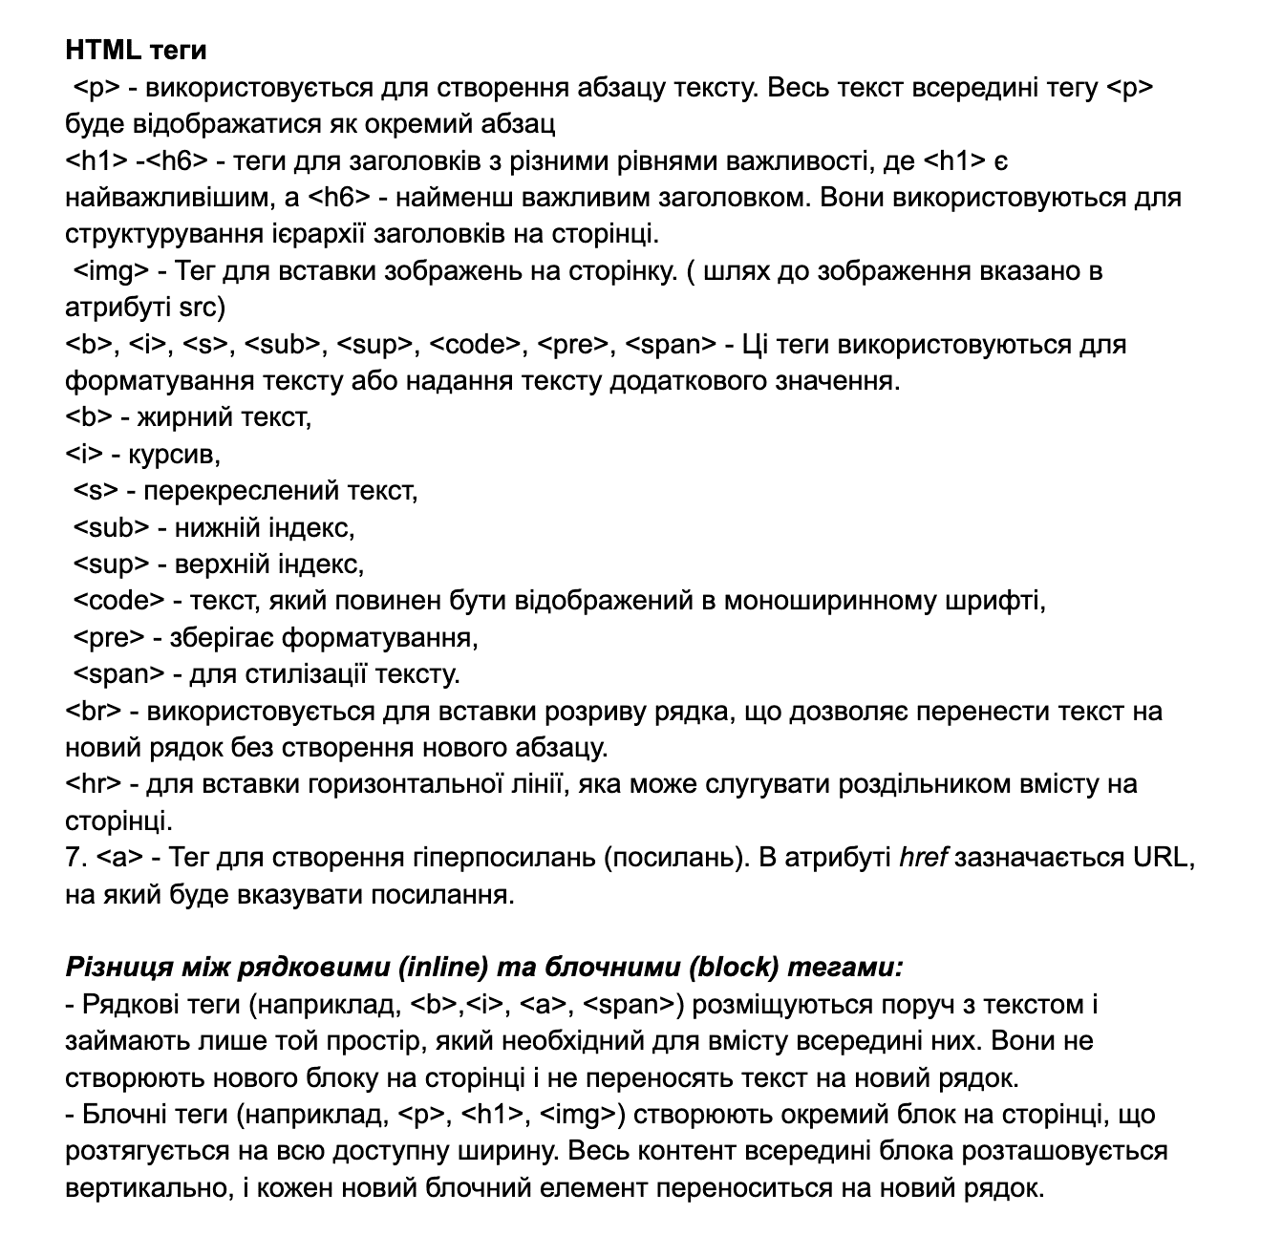
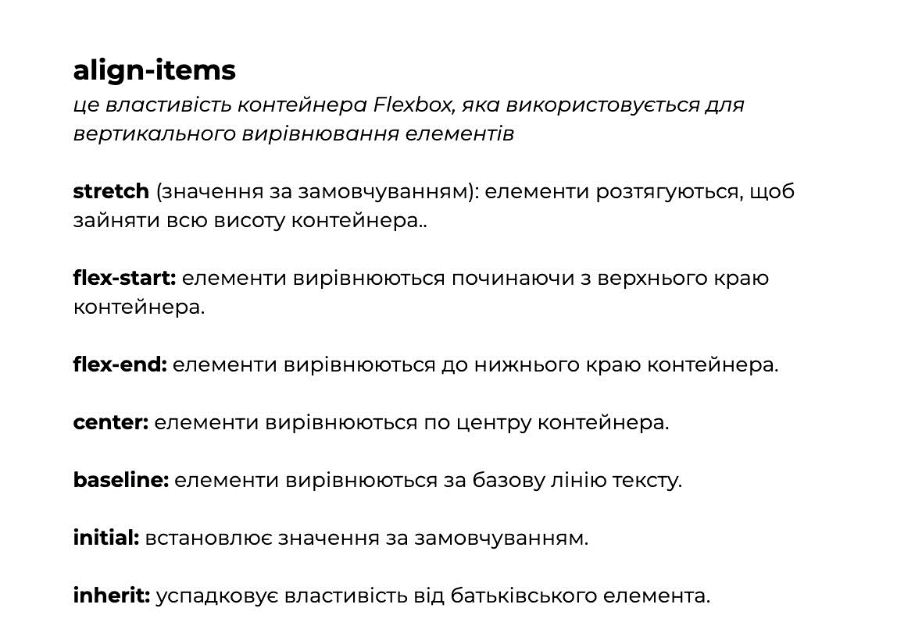
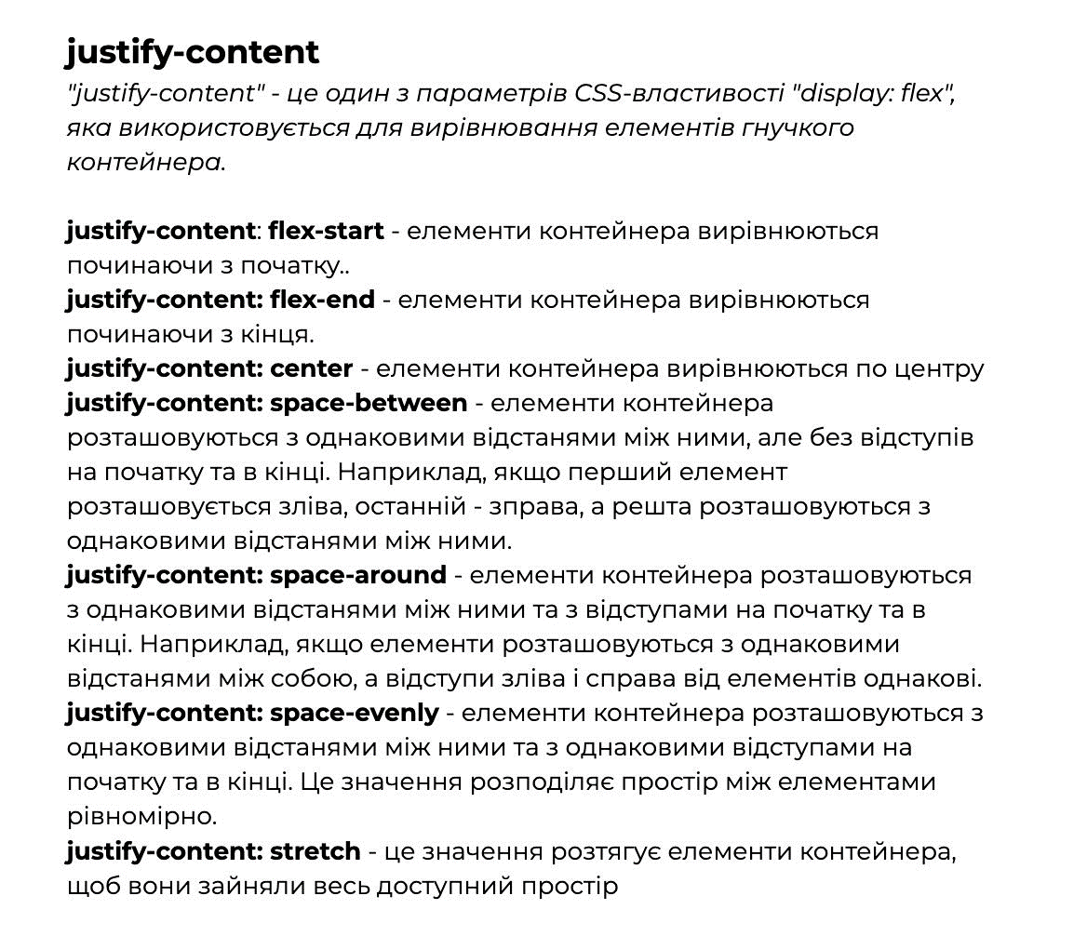
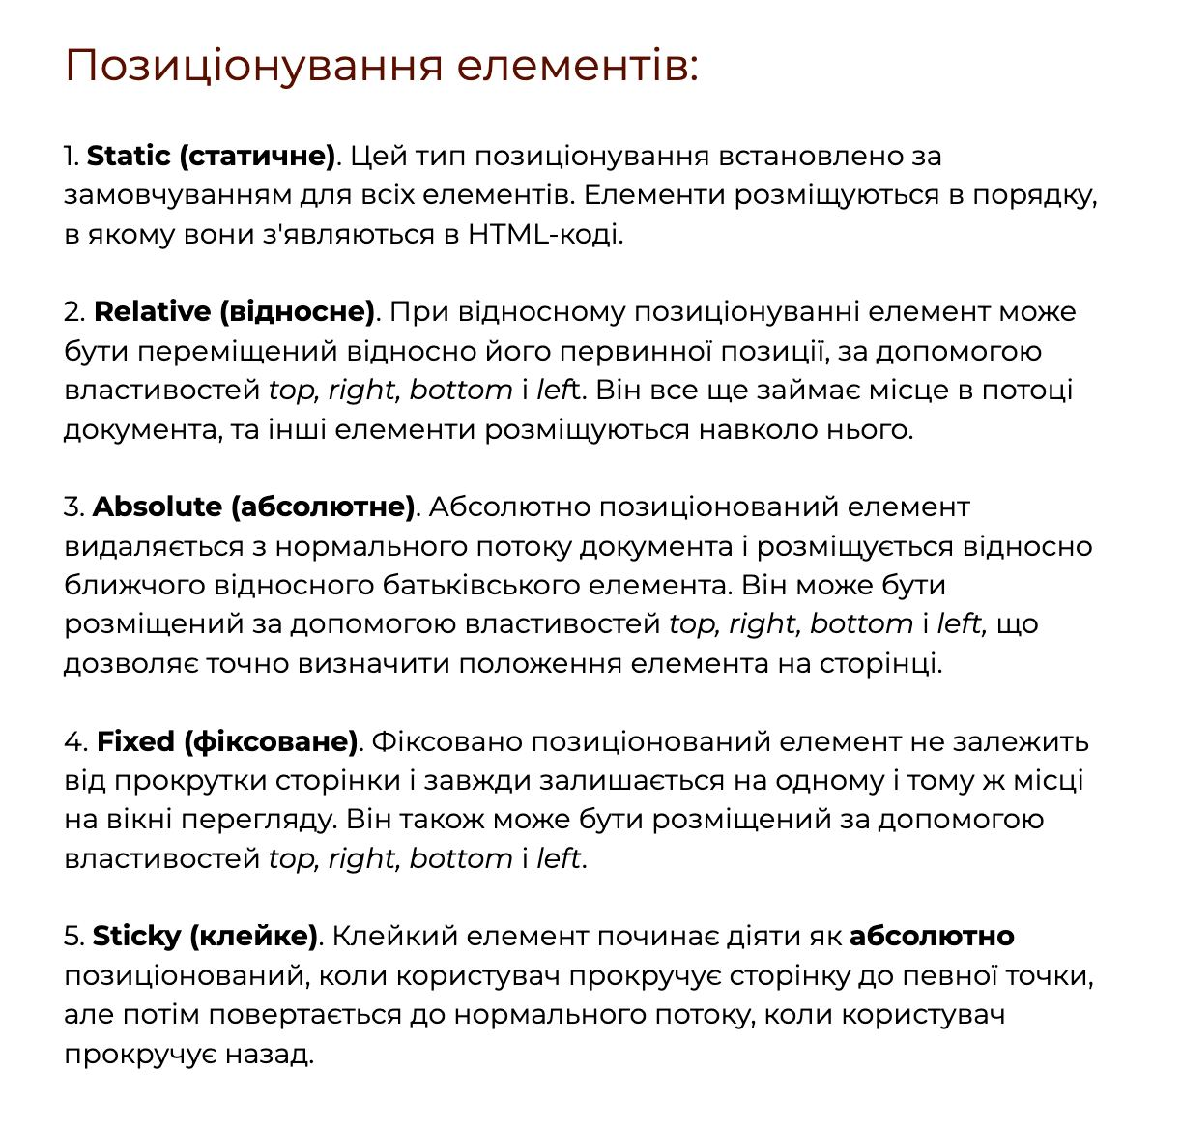
Корисні посилання | Примітка
https://github.com/dianaklr/HTML_Sept/tree/master/HW/HW%204 | ГІТ ХАБ | HTML
https://github.com/sprociv/SEP2023_HTML_JS/tree/master/const4 | консультації | HTML
https://unsplash.com/ |  | HTML
https://advermedia.ua/blog/spetssimvoly-html/ |  | HTML
https://learningapps.org/7084964 | Інтерактивні вправи | HTML
https://learningapps.org/watch?v=pdo8sj7pt23 | Інтерактивні вправи | HTML
https://learningapps.org/5887991 | Інтерактивні вправи | HTML
https://learningapps.org/24866947 | Інтерактивні вправи | HTML
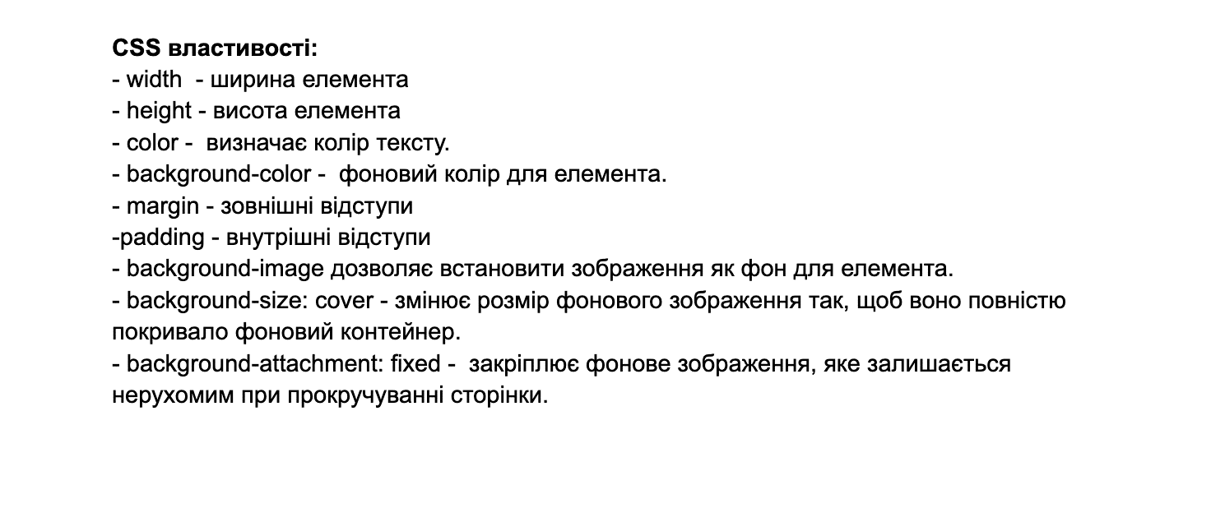
https://fonts.google.com/ | Шрифти | HTML
https://cssgenerator.org/box-shadow-css-generator.html | Тінь | HTML
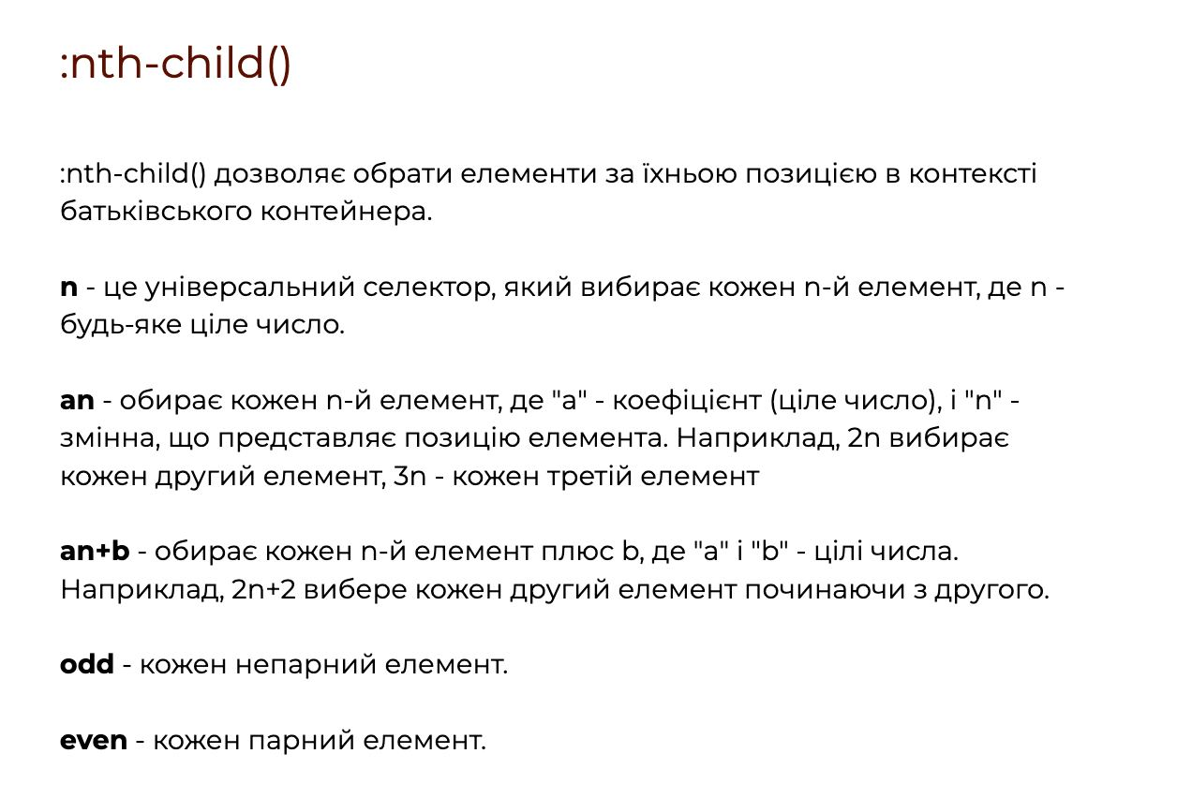
https://learningapps.org/display?v=ps08x2vfj23 | Інтерактивні вправи | HTML
https://learningapps.org/27379838 | Інтерактивні вправи | HTML
https://icons8.com/icons | Іконки!!! | HTML
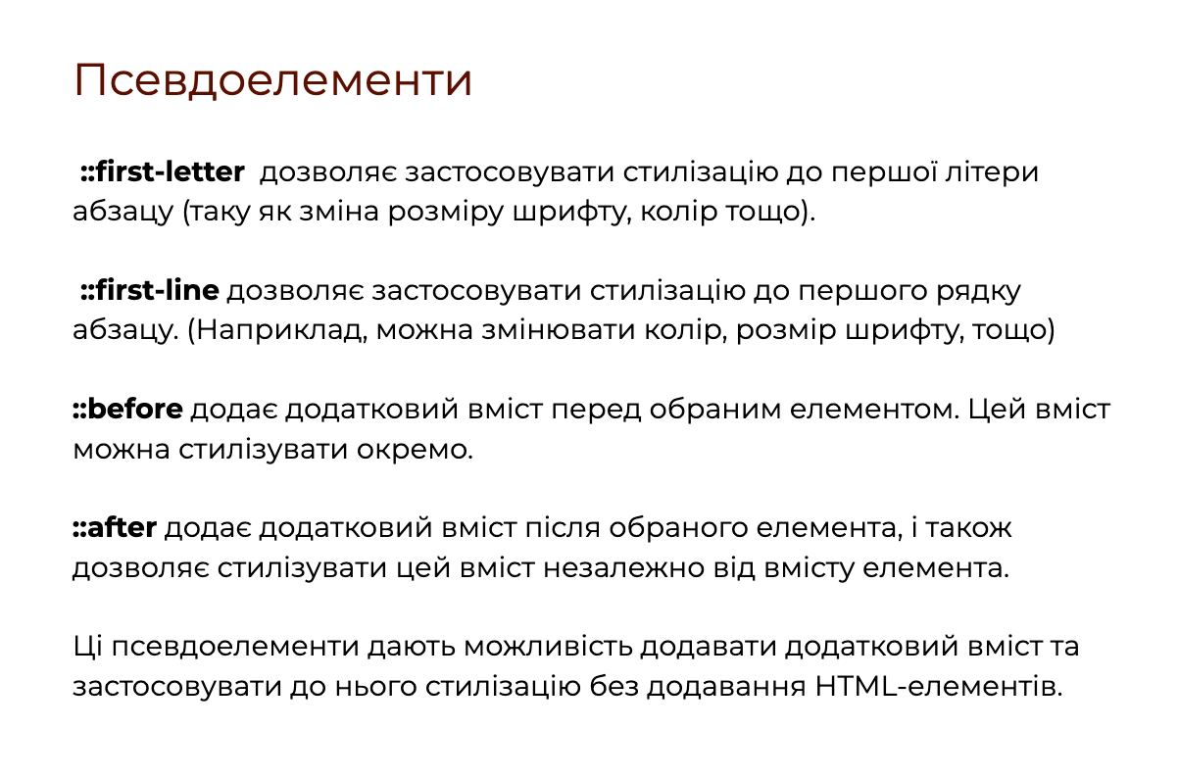
https://www.figma.com/ | Фігма | HTML
https://developer.mozilla.org/en-US/docs/Web/HTML/Element/input | Input | HTML
https://www.w3schools.com/html/html_form_input_types.asp | Input | HTML
https://css.in.ua/html/tag/input/type | Input | HTML
https://icons8.com/icons | Фавікони!!!!
https://favicon.io/favicon-converter/ | Фавікони!!!! | HTML
https://learningapps.org/watch?v=p8dkz6m9j23 | Для закріплення | HTML
https://codepen.io/MichaelBondar/pen/jLqPgv | Значення для position | HTML
https://developer.mozilla.org/en-US/docs/Web/CSS/position | Значення для position | HTML
https://w3schoolsua.github.io/css/css_positioning.html#gsc.tab=0 | Значення для position | HTML
https://css-tricks.com/examples/nth-child-tester/ | NTL Tester | HTML
https://cssgridgarden.com/#ua | Game grids | HTML
https://mastery.games/flexboxzombies/ | Game flexs | HTML
https://uk.javascript.info/css-animations | Анімації | HTML
https://css.in.ua/css/property/animation | Анімації | HTML
https://developer.mozilla.org/en-US/docs/Web/CSS/@keyframes | ключові кадри анімації | HTML
https://css.in.ua/css/property/keyframes | ключові кадри анімації | HTML
https://html-css.co.ua/self-css/psevdoklasi/ | ще деякі псевдокласи | HTML
https://sebweo.com/psevdoklasi-v-css-minimalnij-nabir-znan/ | ще деякі псевдокласи | HTML
https://w3schoolsua.github.io/css/css3_transitions.html#gsc.tab=0 | більше про переходи | HTML

